Sheet1
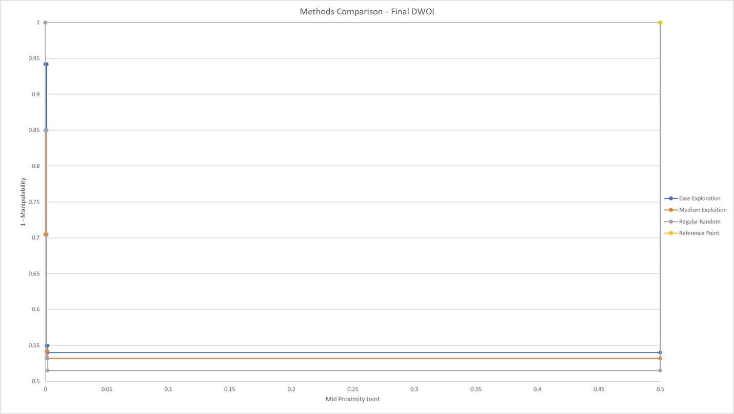
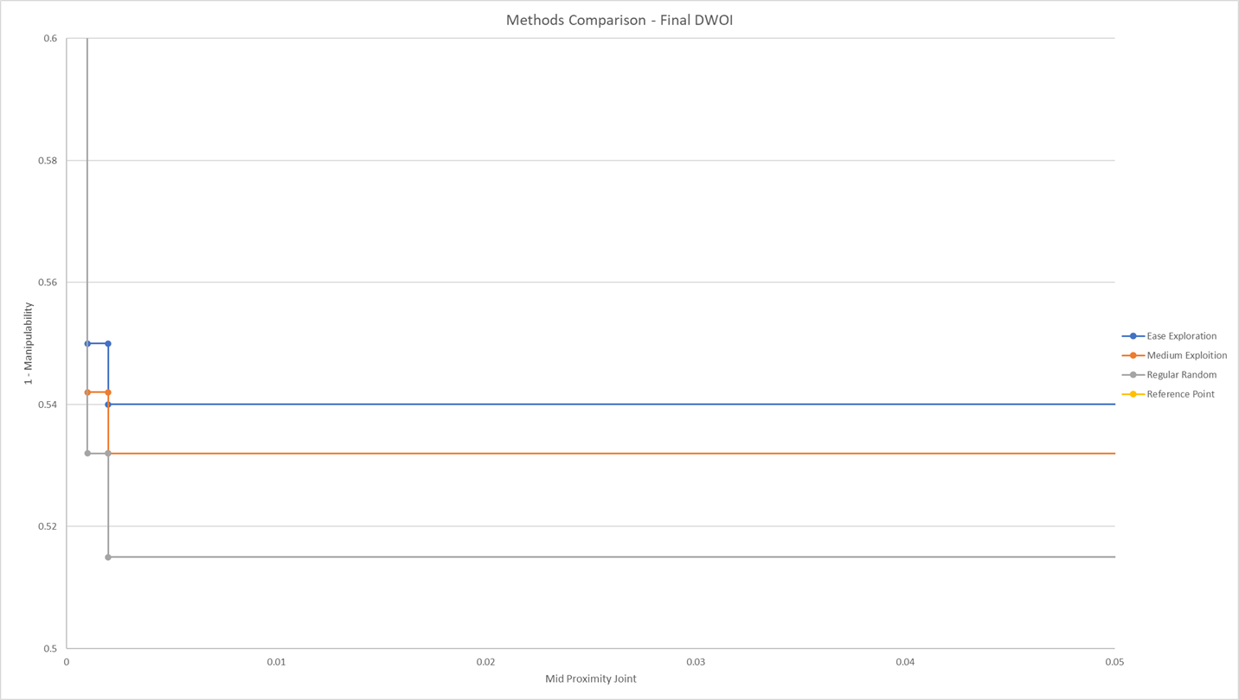
Methods Comparison - HV vs Generations
 | מספר דורות שרצה הסימולציה | ערך HYPERVOLUME של החזית | מספר הדור שבו השתנה הDWOI בפעם אחרונה | הערך המינימנלי שהתקבל MANIPULABILTY | נקודה 1 ב-DWOI הסופי | נקודה 2 ב-DWOI הסופי | נקודה 3 ב-DWOI הסופי | הקונספט לא שייכת הנקודה ה1 ב-DWOI הסופי | הקונספט לא שייכת הנקודה ה2 ב-DWOI הסופי | הקונספט לא שייכת הנקודה ה2 ב-DWOI הסופי
 | Total Generations | HV | gens @ last DWOI change | Min-Manipulability | Final DWOI (point 1) | Final DWO (point 2) | Final DWO (point 3 | Concept 1 | Concept 2 | Concept 3
Ease Exploration | 102 | 0.2286 | 59 | 0.542 | (0.001,0.55) | (0, 0.942) | (0.002,0.542) | #long_link': 3, 'long_link': 0.7, 'dof': 6, 'par_axes_y': 0, 'pitch_joint': 5, 'p/r_ratio': 0.0, 'acc_length': 3.1 | #long_link': 1, 'long_link': 0.7, 'dof': 6, 'par_axes_y': 2, 'pitch_joint': 3, 'p/r_ratio': 0.0, 'acc_length': 2.6 | #long_link': 1, 'long_link': 0.7, 'dof': 6, 'par_axes_y': 0, 'pitch_joint': 5, 'p/r_ratio': 0.0, 'acc_length': 2.6 | 0 | 0.001 | 0.002 | 0.942 | 0.55 | 0.54
Medium Exploitation | 89 | 0.2338 | 53 | 0.532 | (0,0.705) | (0.001,0.542) | (0.002,0.532) | #long_link': 1, 'long_link': 0.7, 'dof': 6, 'par_axes_y': 2, 'pitch_joint': 3, 'p/r_ratio': 0.0, 'acc_length': 2 | #long_link': 3, 'long_link': 0.7, 'dof': 6, 'par_axes_y': 0, 'pitch_joint': 4, 'p/r_ratio': 0.0, 'acc_length': 2.6 | #long_link': 1, 'long_link': 0.7, 'dof': 6, 'par_axes_y': 0, 'pitch_joint': 2, 'p/r_ratio': 0.0, 'acc_length': 1.5 | 0 | 0.001 | 0.002 | 0.705 | 0.542 | 0.532
Regular Random | 89 | 0.2421 | 86 | 0.515 | (0, 0.85) | (0.002, 0.515) | (0.001, 0.532) | #long_link': 2, 'long_link': 0.7, 'dof': 6, 'par_axes_y': 0, 'pitch_joint': 3, 'p/r_ratio': 0.0, 'acc_length': 2.6 | #long_link': 1, 'long_link': 0.7, 'dof': 6, 'par_axes_y': 2, 'pitch_joint': 3, 'p/r_ratio': 0.0, 'acc_length': 2.6 | #long_link': 1, 'long_link': 0.7, 'dof': 6, 'par_axes_y': 2, 'pitch_joint': 4, 'p/r_ratio': 0.0, 'acc_length': 2 | 0 | 0.001 | 0.002 | 0.85 | 0.532 | 0.515

Methods Comparison - Final DWOI

